상품제안서
모던 카드지갑 | 상품코드: F16047

 |  |  |  |  |  |  | 02-412-0044 | www.easy1.co.kr
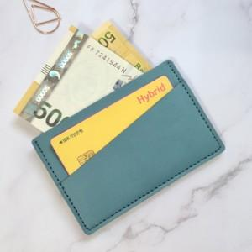 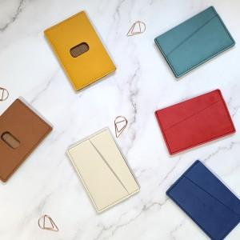

【상세/제작정보】 | 포장 선택안함 = 기본 opp포장 포함

【인쇄/포장옵션】 | 불박 / 케이스+선물포장

【공급단가】 | 수량 | 200~ | 500~ | 1,000~ | 2,000~ | 3,000~
*VAT별도 | 단가 | 2,430원 | 2,340원 | 2,250원 | 2,160원 | 2,100원

【상품 URL】 | http://www.easy1.co.kr/src/goods_detail.php?gdno=16047

